rest api
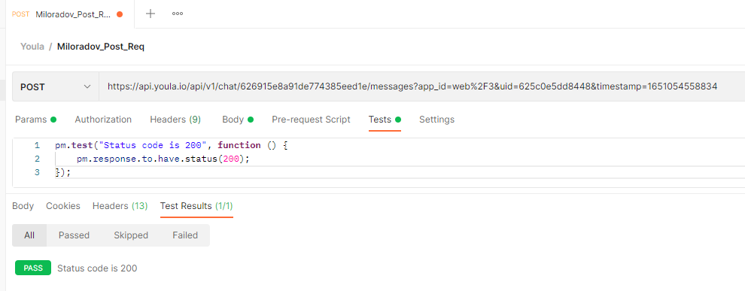
Необходимо посмотреть видео: https://youtu.be/gWhvVaoHh70 и прочитать статью: https://habr.com/ru/company/youla/blog/527648/ , затем: 1 - авторизоваться на юле 2 - написать пользователю https://youla.ru/user/60c36ce0ab44953f8f6fed6a сообщение (любое) 3 - найти этот запрос (request), скопировать cURL 4 - открыть Postman 5 - отправить через Postman сообщение на любой товар пользователя https://youla.ru/user/60c36ce0ab44953f8f6fed6a 6 - Запрос поместить в коллекцию с названием Youla 7 - Написать тест в Postman на проверку успешного ответа Формат сдачи: 1. В ответе у вас должны быть следующие скриншоты: 1.1. скриншот с request запроса на отправку сообщения в чат 1.2. скриншот с response об успешно отправленном сообщении 1.3. скриншот с сообщением, отправленным в чат (скриншот именно переписки с указанным выше пользователем) 2. Ссылка на экспортированную коллекцию 3. Скриншот с успешно пройденным тестом

скрины тут + ссылка на коллекцию (https://drive.google.com/drive/folders/1vO7W6FlrTlHjkZVsCT0A2IHSi4CZoANx)

soap api
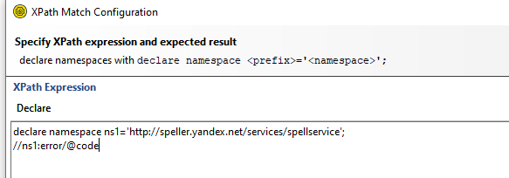
Прочитать методичку по SOAP. Написать тесты для метода checkTexts. 1. Они должны проверять: как минимум два языка; коды ошибок 1, 2 и 3; (обратите внимание на option 8) один и несколько блоков текста (spel:text). 2. Важно, чтобы каждый блок текста состоял из одного или нескольких слов. 3. каждого теста обязательно примените assert, которые проверяют: правильность текста (word, s); код ошибки. https://drive.google.com/drive/folders/1x2beIZp7I1yk07oeF61UWLQXgMCdd7cv?usp=sharing скачать soapui отсюда

Сначала идут 5 скринов: тест на языки, тест на ошибки(1,2,3, по скрину на каждую), тест на один и несколько блоков текста+ассерты https://drive.google.com/drive/folders/1vO7W6FlrTlHjkZVsCT0A2IHSi4CZoANx?usp=sharing <--- ссылка на файл проекта

